Sheet1
序号 | 名称 | 参数 | 单位 | 数量 | 备注
1 | 行李箱 | 1.规格尺寸: 高58cm×宽40cm×厚26cm（不包含轮子）；2.材质：PC;2.内里材料：涤纶；3.执行标准：QB/T2155-2018；4.箱体正面现印制学校名称：兰州职业技术学院2024年学生入伍纪念；5.箱子颜色为黑色；6.要求3天内供货，并送到学校指定地点（兰州红山根）。 | 个 | 12 | 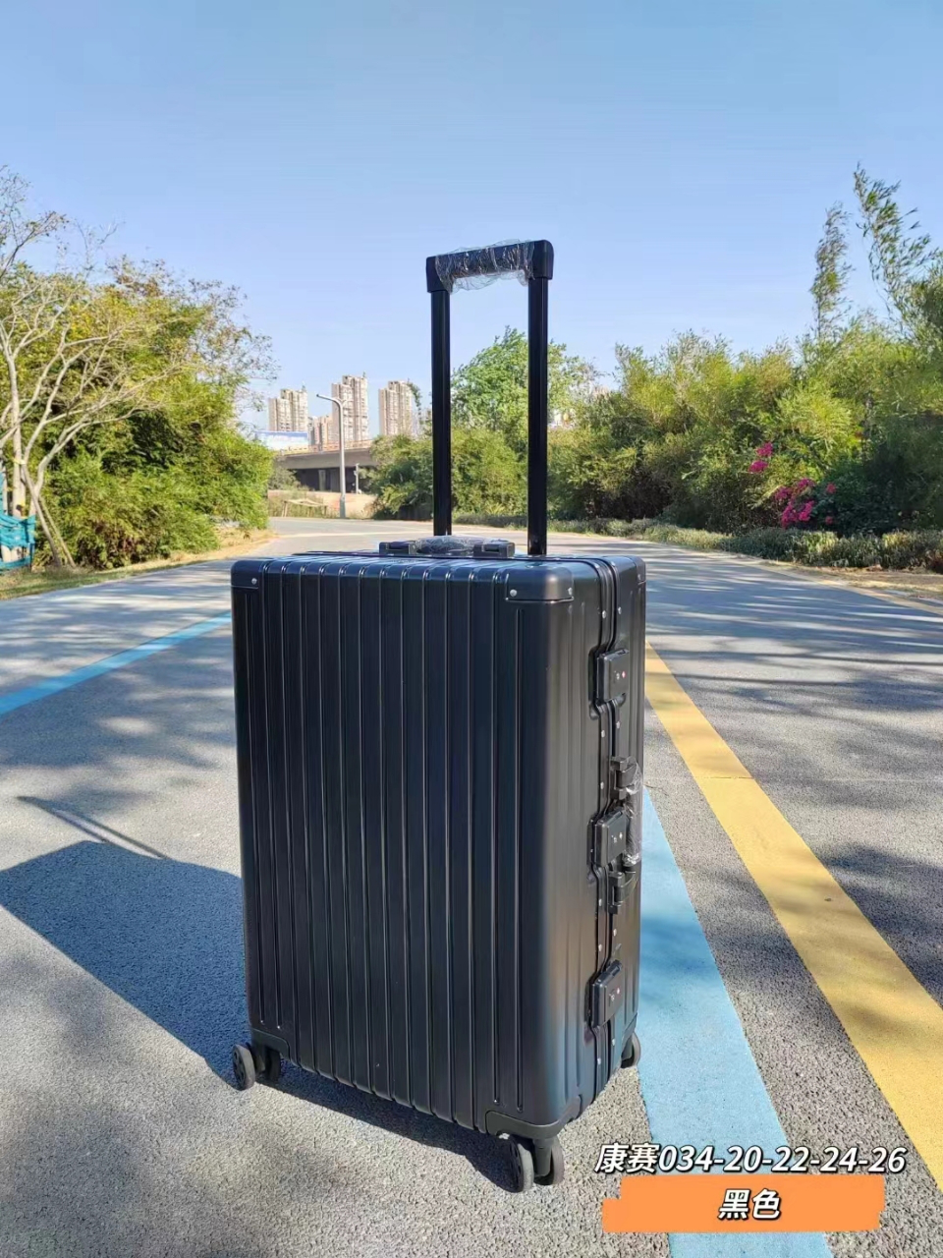
说明：甲方将在项目现场对样品质量进行必要的评估，并据此作出评审。

